Sheet1
图片 | SKU | 尺寸 | ASIN | FNSKU | 刀成本 | 盒子尺寸 | 盒子成本 | 配件内容 | 配件成本 | 总成本 | 人工 | 链接状态 | 做货周期 | 重量/G | 头程 | 备注 | 欧洲刀具22/KG，斧头烧烤剪刀15.5/KG；美国10/KG
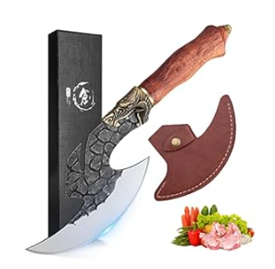 | KF01-BBJ | 6.2寸 | B0D9JVPB5K | X004BM7OMV | 65 | 30.5*11.5 | 3 | / | / | 68 | 1 | 在售 | 10-20 | 453.19 | 6.80
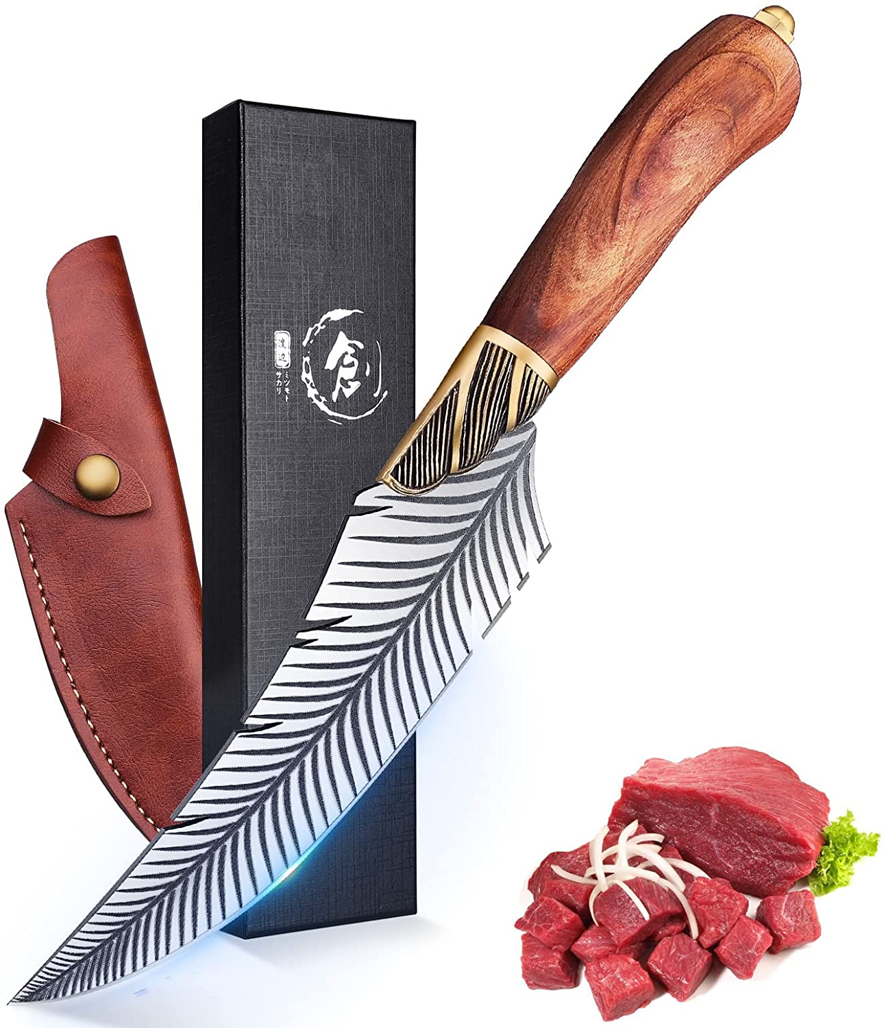 | KF02-BBJ | 5.9寸 | B0D9JTS4WV | X004BLU6L3 | 65 | 30.5*9.5 | 2.8 | / | / | 67.8 | 1 | 在售 | 30 | 375.44 | 5.63
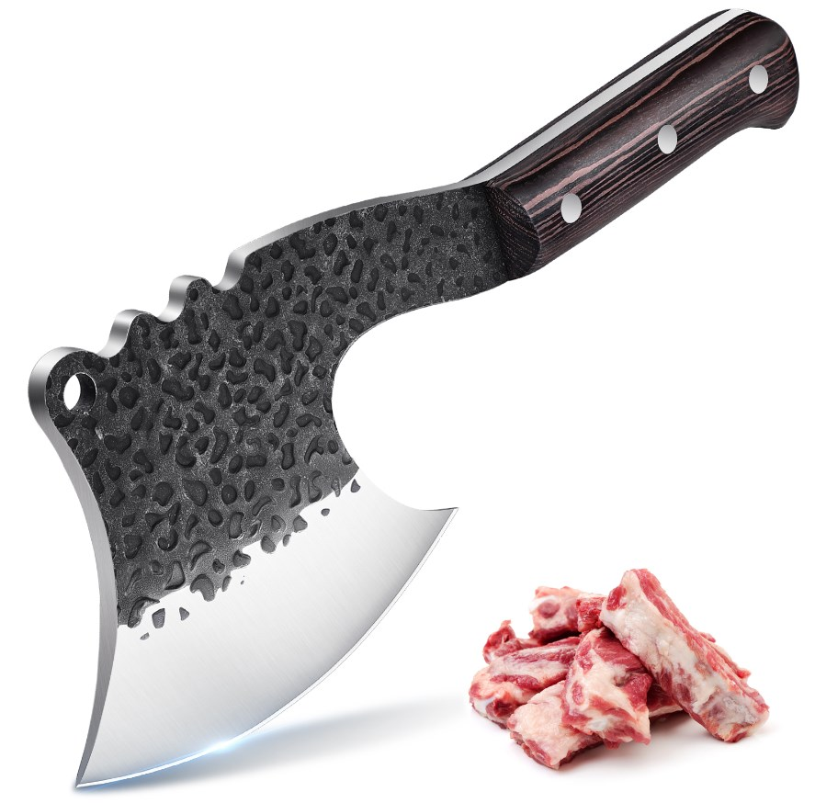 | KF04-BBJ | 无 | B0D9JW6XGZ | X004BKYZ3T | 38 | 32.5*14.5 | 3.35 | / | / | 41.35 | 1 | 在售 | 30 | 887.50 | 13.31
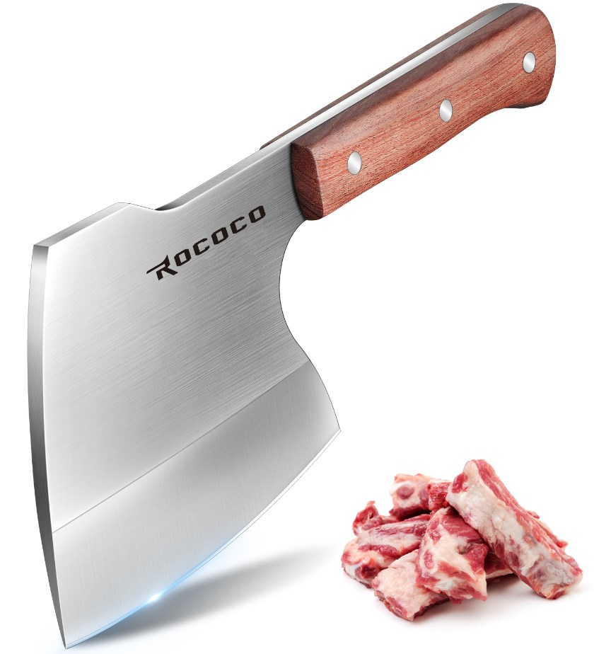 | KF05-BBJ | 无 | B0D9JTR7R2 | X004BLWESB | 37 | 32.5*14.5 | 3.35 | / | / | 40.35 | 1 | 在售 | 30 | 1268.24 | 19.02
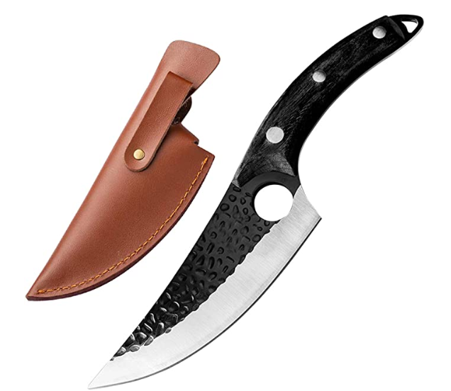 | KF06-BBJ | 5.7寸 | B08L4PMZ7Q | X004HM4L9T | 31 | 30.5*9.5*4 | 3 | / | / | 34 | 1 | 不可售 | 30 | 476.67 | 7.15
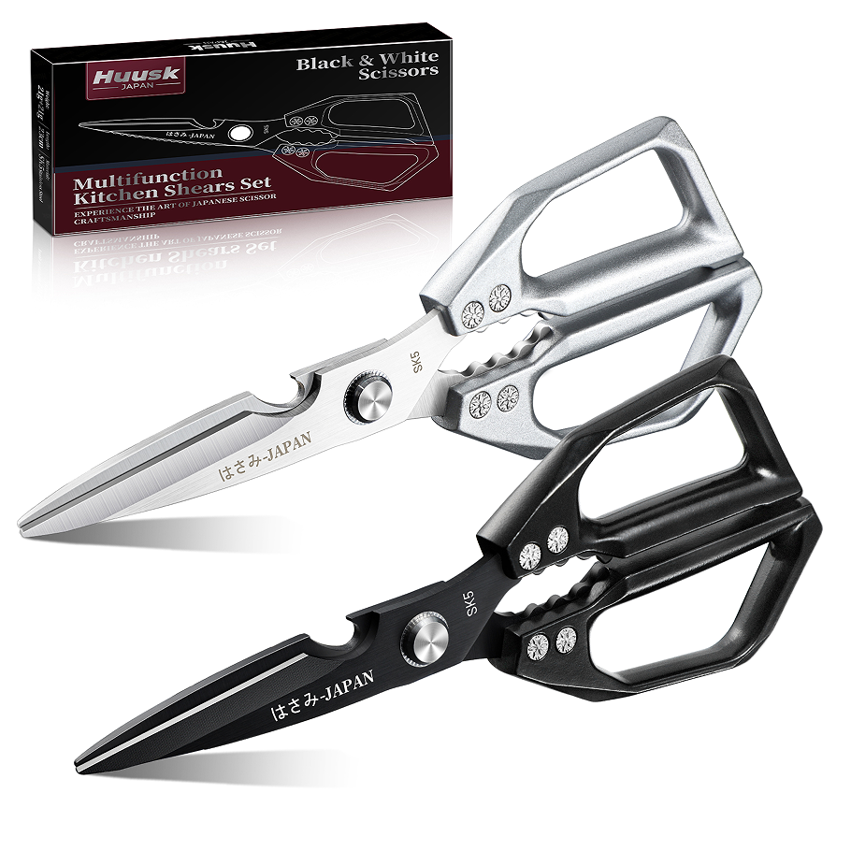 | 9B-5VGN-40SH |  | B0DWN2VVJQ | X004KEGF5H | 25 | 24*9.5*3.5 | 1.98 | / | / | 26.98 | 2 | 在售 | 20-30 | 482.95 | 7.24
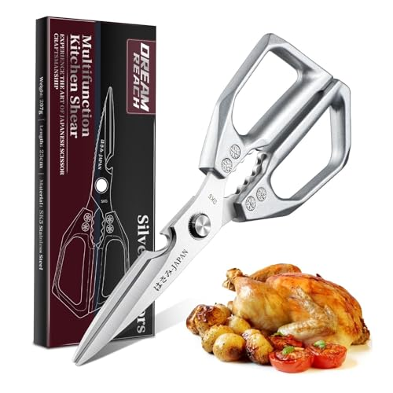 | KS-POS-GKS-3.54in-YYI |  | B0FHPYT1SL | X004RMD5OL | 10.5 | 24*9.8*1.8 |  | / | / | 10.5 | 1 |  |  |  | 0.00
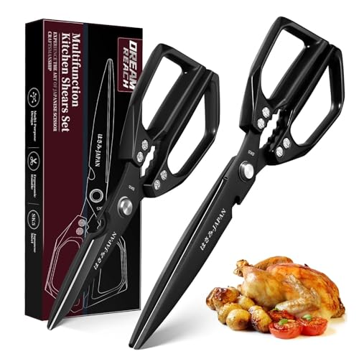 | KS-POSSET2-GKS-ZZ-YHE |  | B0FHPZS68Y | X004RMGFS9 | 24.5 | 29*10*2.8 |  | / | / | 24.5 | 2 |  |  |  | 0.00
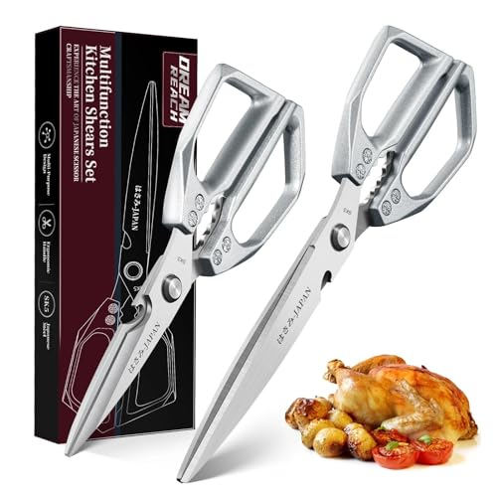 | KS-POSSET2-GKS-ZZ-YYI |  | B0FHPXPFWS | X004RMD3FH | 22.5 | 29*10*2.8 |  | / | / | 22.5 | 2 |  |  |  | 0.00
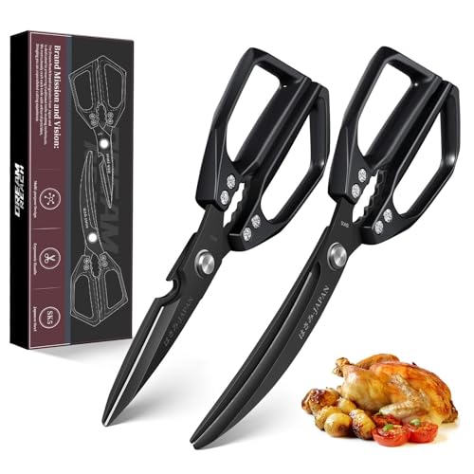 | KS-POSSET2-GKS-ZW-YHE |  | B0FHPY28JC | X004RMCJKR | 26 | 26.2*9.8*3 |  | / | / | 26 | 2 |  |  |  | 0.00
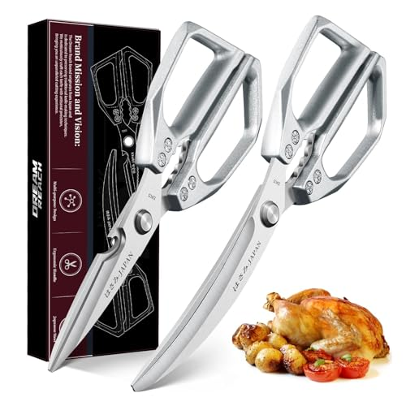 | KS-POSSET2-GKS-ZW-YYI |  | B0FHPN858H | X004RMCJS9 | 24 | 26.2*9.8*3 |  | / | / | 24 | 2 |  |  |  | 0.00
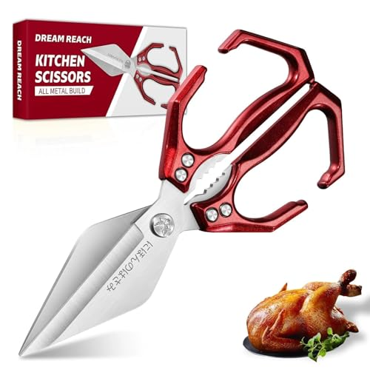 | PS01-HDM |  | B0DK6FC2J7 | X004FKSKLX | 18 | 26.1*11.5*2.2 |  | / | / | 18 | 1 |  |  |  | 0.00
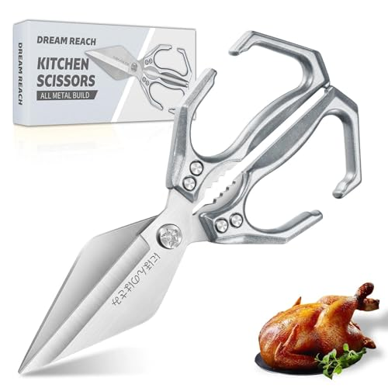 | PS04-HDM |  | B0DK6J43K6 | X004FL0501 | 18 | 26.1*11.5*2.2 |  | / | / | 18 | 1 |  |  |  | 0.00
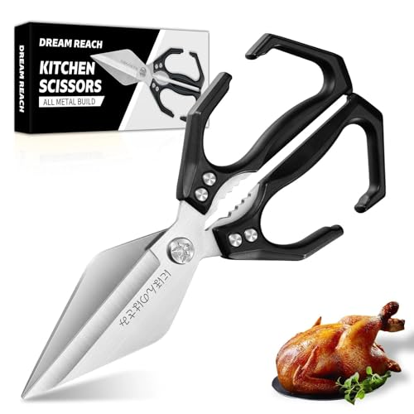 | PS02-HDM |  | B0DK6HJ3JD | X004FKVKAB | 18 | 26.1*11.5*2.2 |  | / | / | 18 | 1 |  |  |  | 0.00
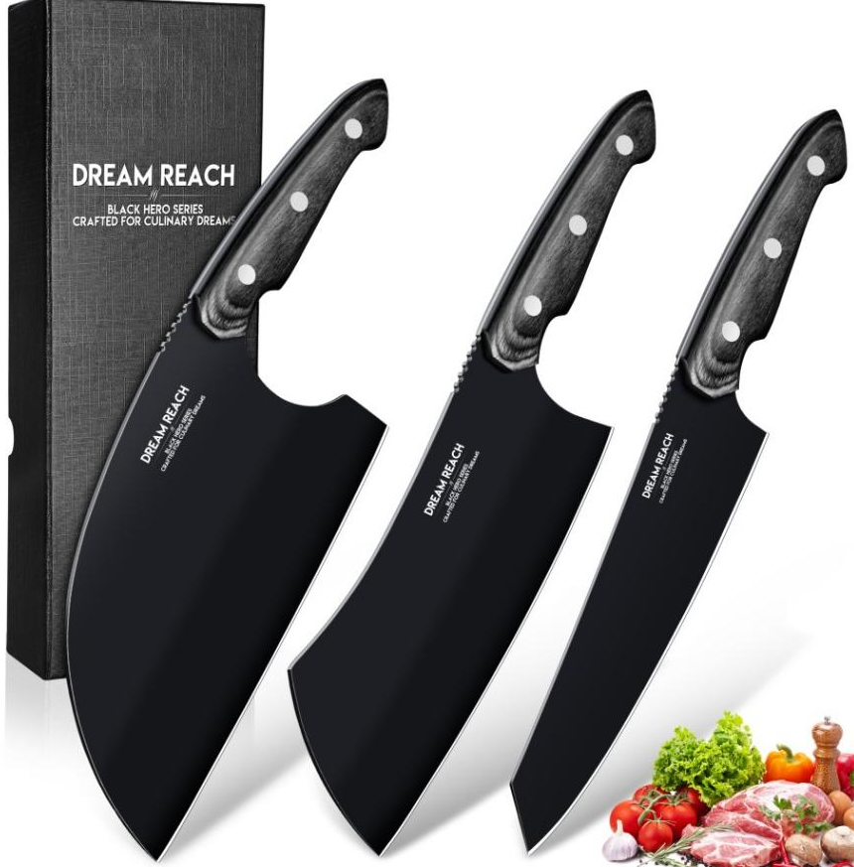 | BBJK06-Set3 |  | B0F9PLQNF2 | X004F96UNJ | 80 | 33.5*12.5*6.5 | 5.7 | / | / | 85.7 | 3 | 在售 | 30 | 1300 | 19.50 | 现asin：B0F9PLQNF2 原asin： B0DJS48ZRG
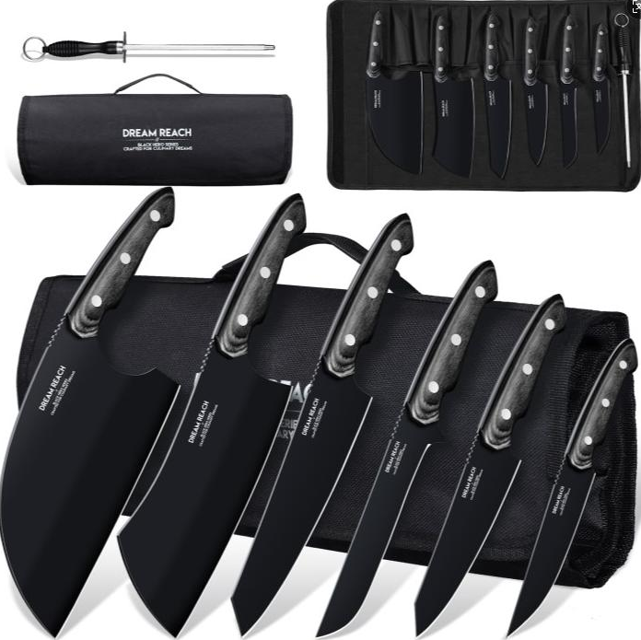 | BBJK06-Set6 |  | B0F9PKV8MC | X004F96UH5 | 149 | 38*13*6 | 1.53 | 磨刀棒 | 1.2 | 150.53 | 6 | 在售 | 30 | 1960 | 29.40 | 现asin：B0F9PKV8MC 原asin： B0DJS4F68V
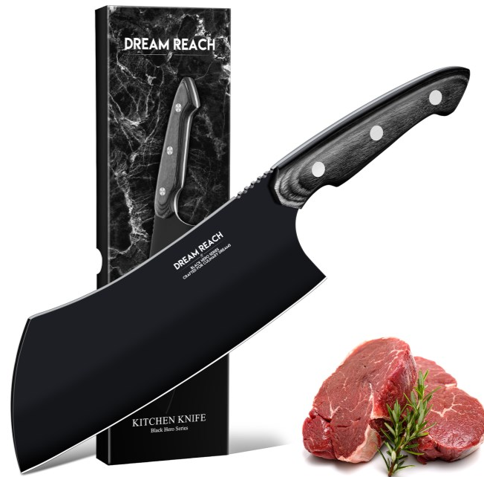 | BBJK06-Meat |  | B0DJS3SB8F | X004F94YHN | 28 | 33*10 | 2.38 | / | / | 30.38 | 1 | 新品 | 30 | 510.00 | 7.65
 | BBJK06-Serbian |  | B0DJS5S5JT | X004F8URDT | 30 | 33*12.5 | 2.35 | / | / | 32.35 | 1 | 新品 | 30 | 610.00 | 9.15
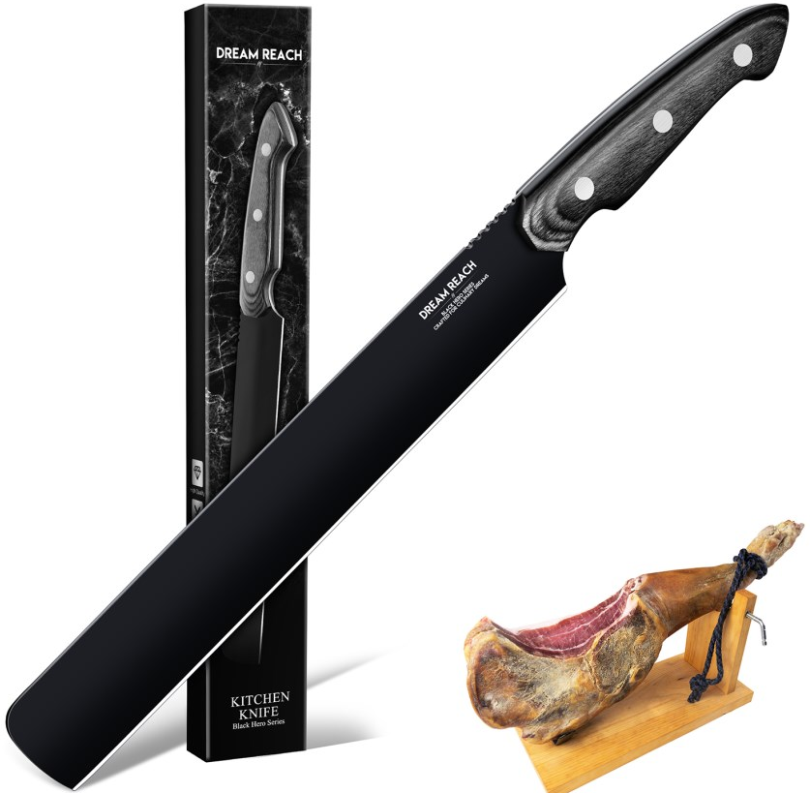 | BBJK06-Carving |  | B0DJR6WJ7M | X004F94ZOZ | 25 | 34*6 | 2.05 | / | / | 27.05 | 1 | 新品 | 30 | 330.00 | 4.95
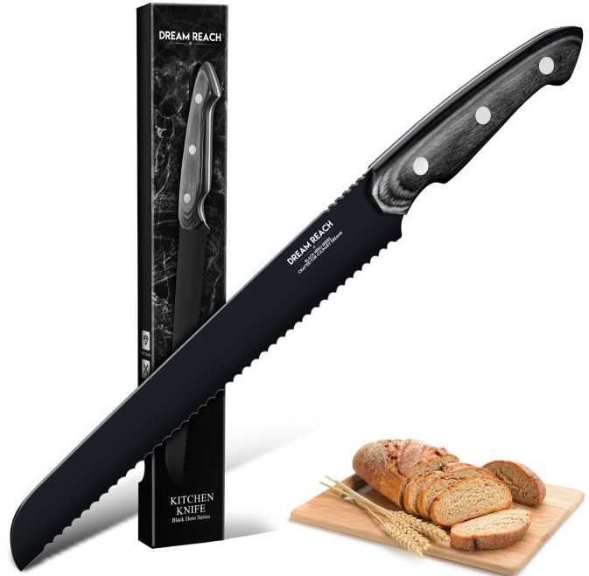 | BBJK06-Bread |  | B0DJR6K73W | X004F9975R | 25 | 34*6 | 2.05 | / | / | 27.05 | 1 | 新品 | 30 | 300.00 | 4.50
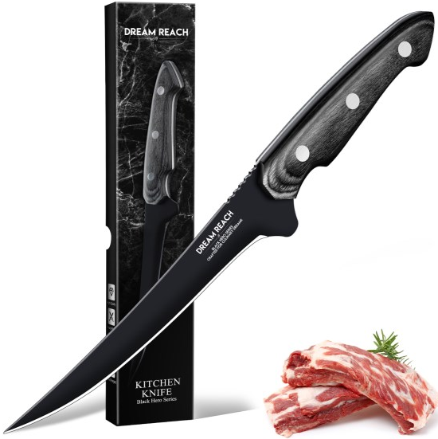 | BBJK06-Boning A |  | B0DJS3LP4B | X004F8VF9T |  |  |  | / | / | 0 | 1 | 新品 | 30 |  | 0.00
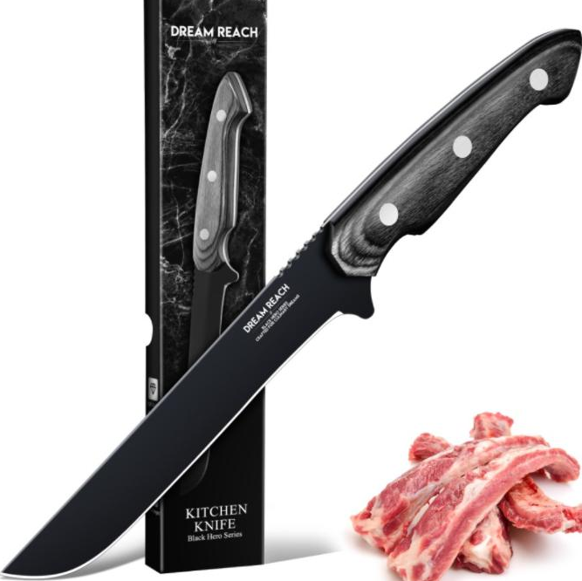 | BBJK06-Boning B |  | B0DJS5BF3K | X004F8VFDF | 23 | 31*6 | 2.04 | / | / | 25.04 | 1 | 新品 | 30 | 250.00 | 3.75
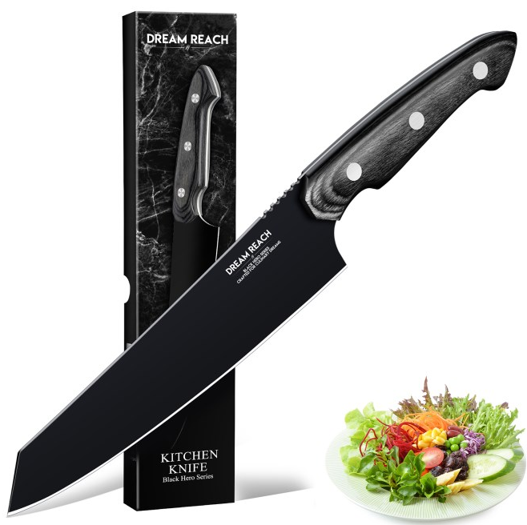 | BBJK06-Chef |  | B0DJS3MPP3 | X004F8VF5X | 25 | 33.5*7 | 2.04 | / | / | 27.04 | 1 | 新品 | 30 | 310.00 | 4.65
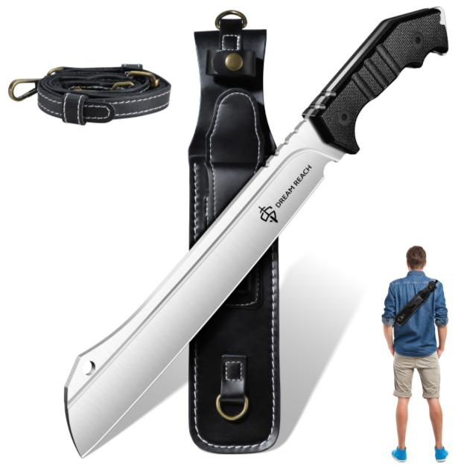 | OK-UOT-CG-9.1-PKQTD01 | 23.5cm,37.5cm全长 | B0FBM5LTQT | X004PGUAUV |  | 42*8*4 |  |  |  | 80 |  | 新品 | 新品 |  | 0.00 | 0.00
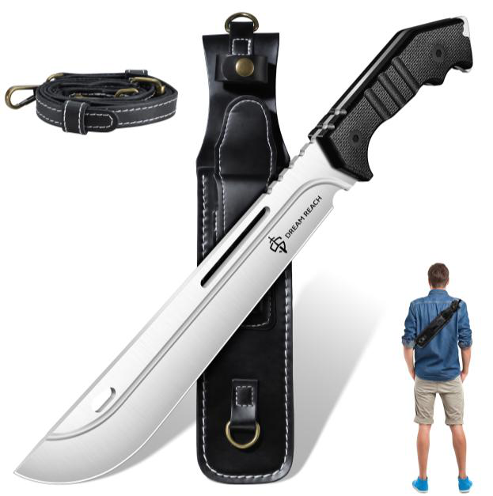 | OK-UOT-CG-9.2-PKQTD02 | 23.5cm,37.5cm全长 | B0FBM6VV2P | X004PGNL39 |  | 42*8*4 |  |  |  | 新品 | 新品 | 新品 | 新品 |  | 0.00 | 0.00
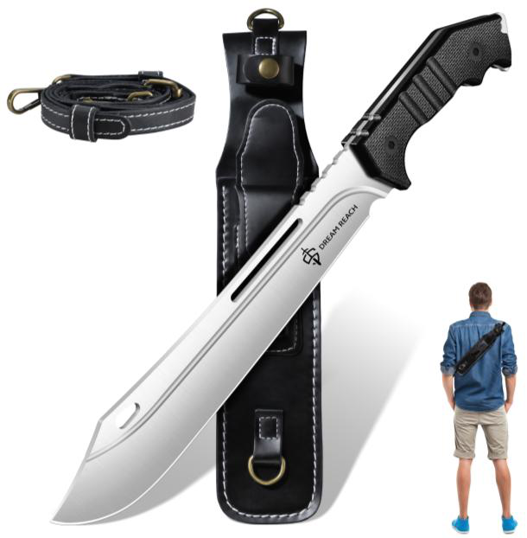 | OK-UOT-CG-9.4-PKQTD03 | 24cm刀片,38.3cm全长 | B0FBM553WQ | X004PGVPA5 |  | 42*8*4 |  |  |  | 新品 | 新品 | 新品 | 新品 |  | 0.00 | 0.00
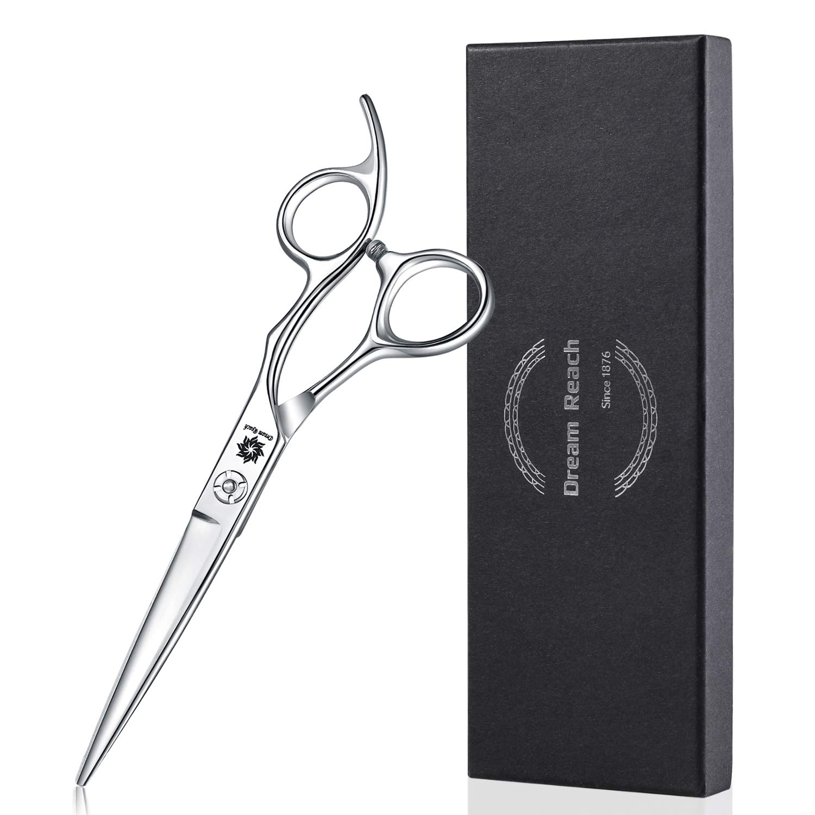 | HS1901 | 6in | B07YPLVNXS | X002C15JWF | 40 | ‎18.9*8.8*2.2 | 2.8 | 布 调节器 | 0.24 | 43.04 | 1 | 在售 | 30 | 140 | 2.10
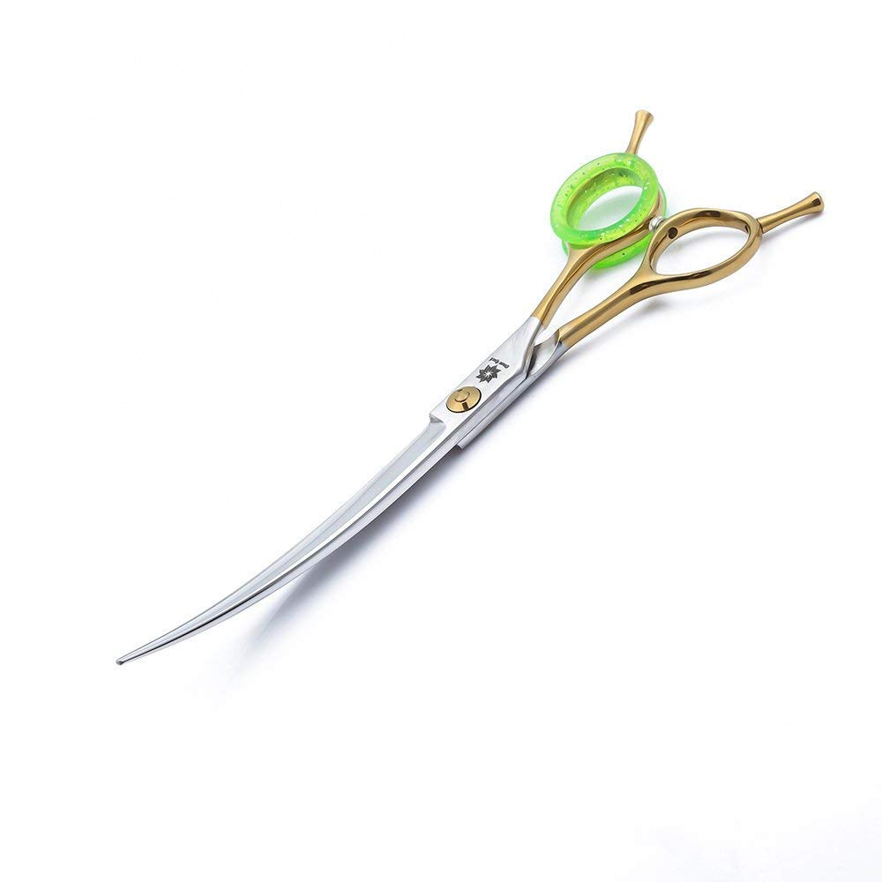 | UV-VZCJ-GMU9 | 7in | B07GJFRLJS | B07GJFRLJS | 60 | 22.2*9.5*9.5 | 3 | 布 调节器 | 0.24 | 63.24 | 1 | 在售 | 40 | 170 | 2.55
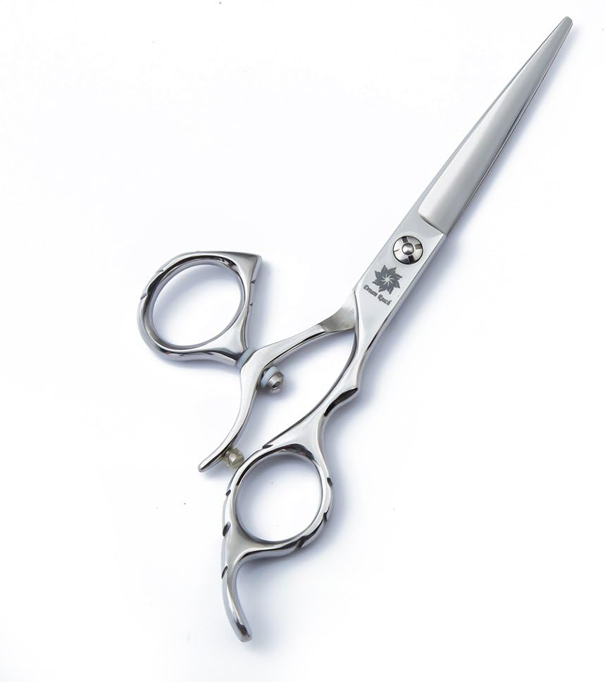 | 37-EQUL-C5MA | 6in | B07BZFY52J | B07BZFY52J | 67.2 | 22.4*9.3*9.3 | 2.8 | 布 调节器 | 0.24 | 70.24 | 1 | 在售 | 30 | 140 | 2.10
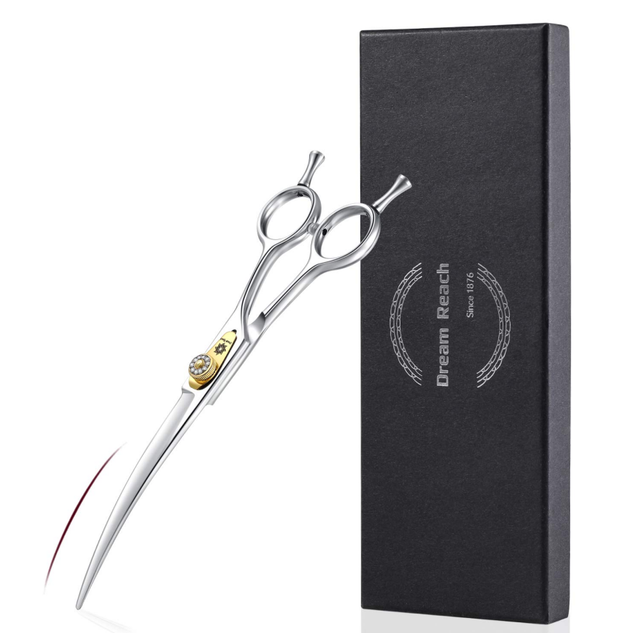 | WanJian | 7in | B083MZXRWR | X002FKTZ5Z | 26 | 23.9*8.7*2.2 | 3 | 布 | 0.14 | 29.14 | 1 | 在售 | 40 | 170 | 2.55
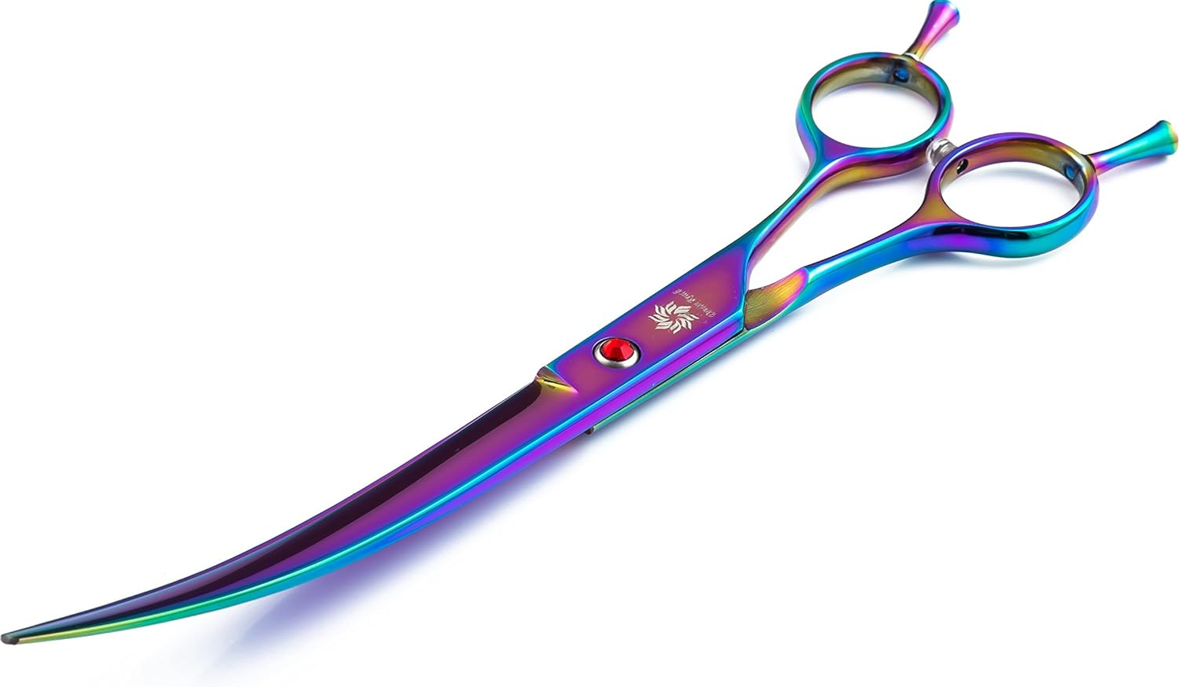 | CD-5RZQ-GSIY | 8in | B07BRBN7NK | B07BRBN7NK | 40 | 25.15*9.4*9.4 | 3 | 布 调节器 | 0.24 | 43.24 | 1 | 在售 | 40 | 170 | 2.55
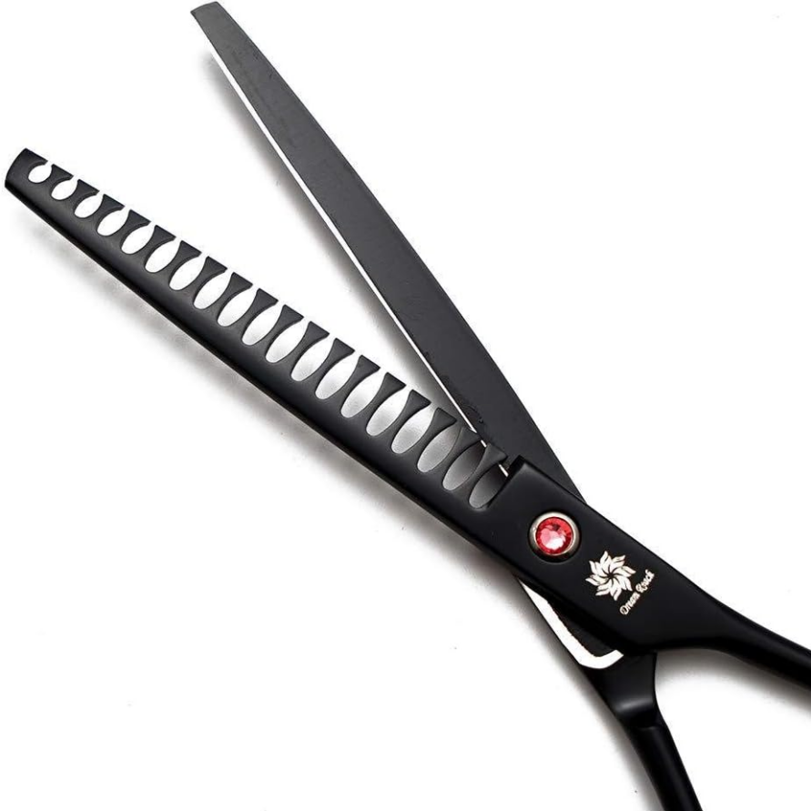 | XX03 | 7in | B07XQ731FY | X002B3J245 | 23 | ‎22.35*10.16*2.54 | 3 | 布 调节器 | 0.24 | 26.24 | 1 | 在售 | 40 | 170 | 2.55
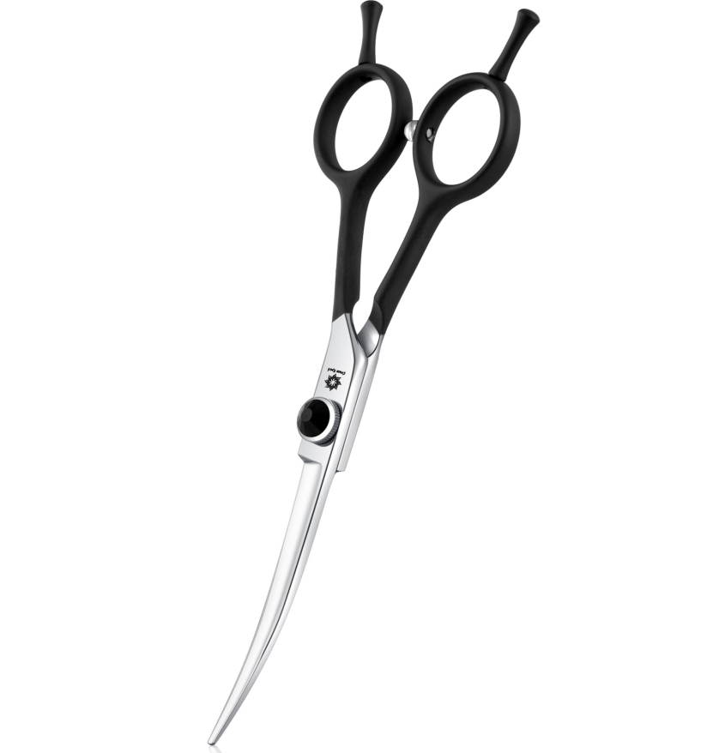 | Scissors04B6 | 6in | B0DPZDDNT6 | X004HUAF4B | 38.2 | 宠物剪小盒子 | 2.8 | 布 | 0.14 | 41.14 | 1 | 在售 | 40 | 140 | 2.10
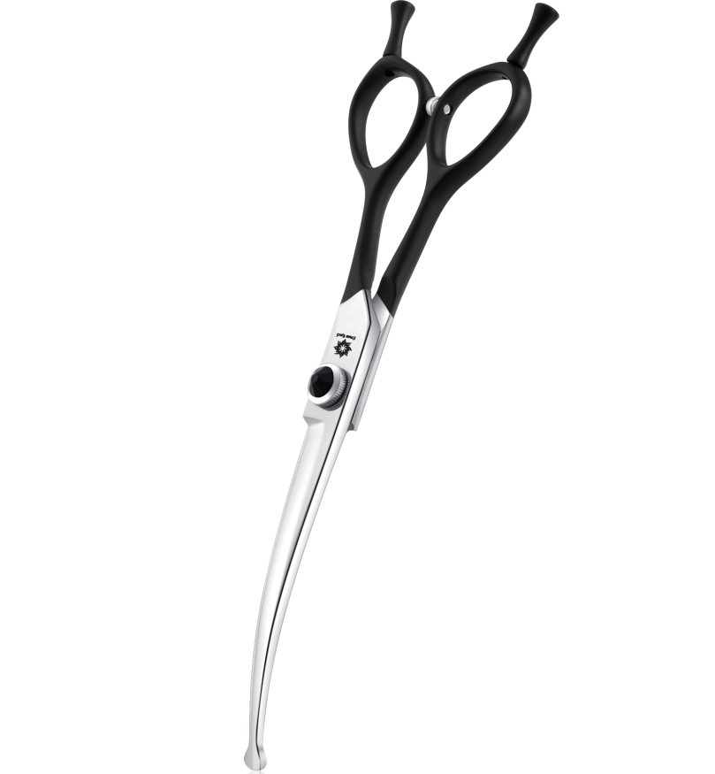 | Scissors04B6.5 | 6.5in | B0DPZH7JXL | X004HUR841 | 50 | 宠物剪大盒子 | 3 | 布 | 0.14 | 53.14 | 1 | 在售 | 40 | 160 | 2.40
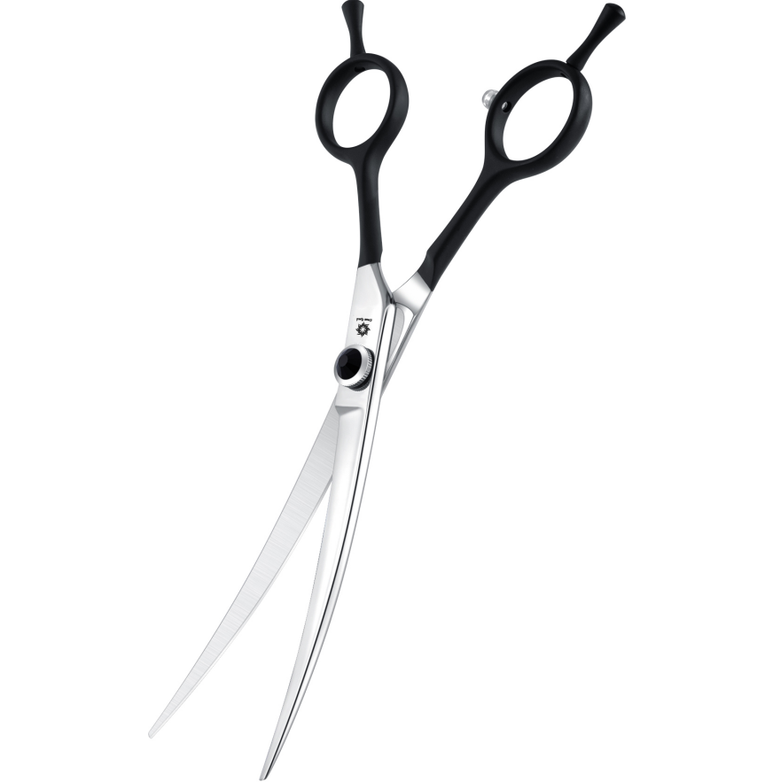 | Scissors04B7 | 7in | B0DPZCR33G | X004HUAT2T | 43 | 宠物剪大盒子 | 3 | 布 | 0.14 | 46.14 | 1 | 在售 | 40 | 170 | 2.55
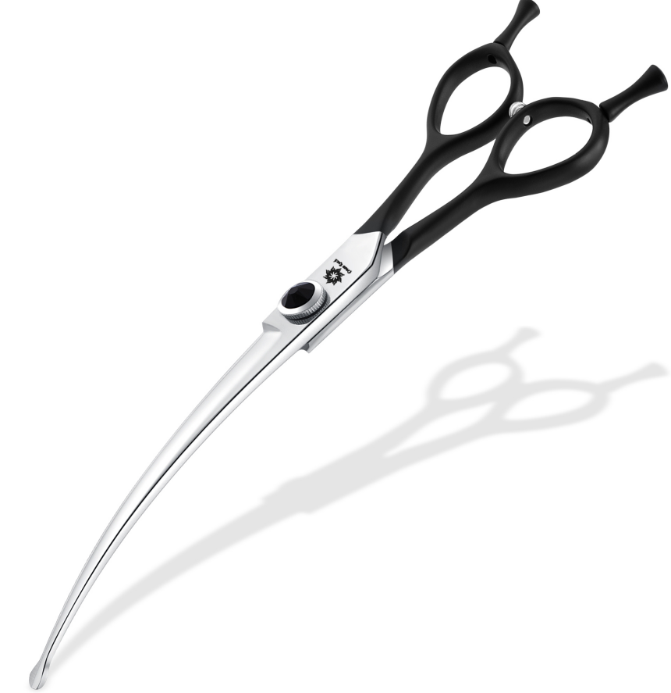 | Scissors04B8 | 8in | B0DPZC8P17 | X004HUFV5J | 65 | 宠物剪大盒子 | 3 | 布 | 0.14 | 68.14 | 1 | 在售 | 40 | 180 | 2.70
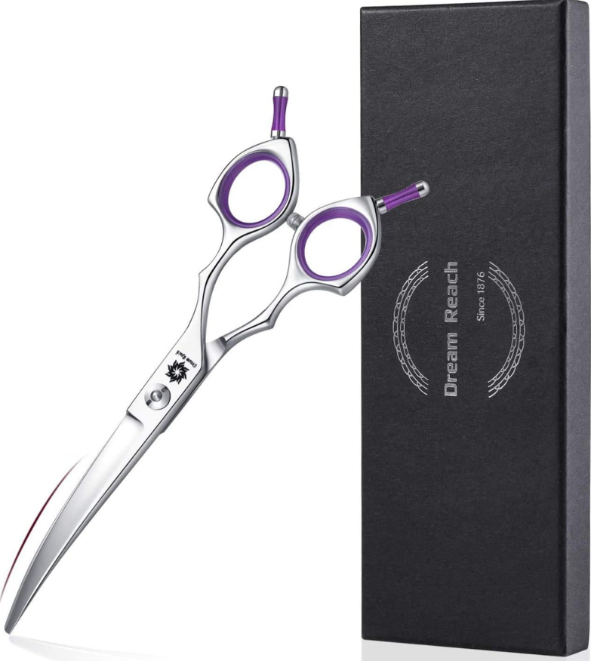 | WG-F1EH-Y6QO | 6.5in | B081PXFNYK | X002E2E0SV | 45 | 24*8.7*2.4 | 3 | 布 调节器 | 0.24 | 48.24 | 1 | 在售 | 40 | 160 | 2.40
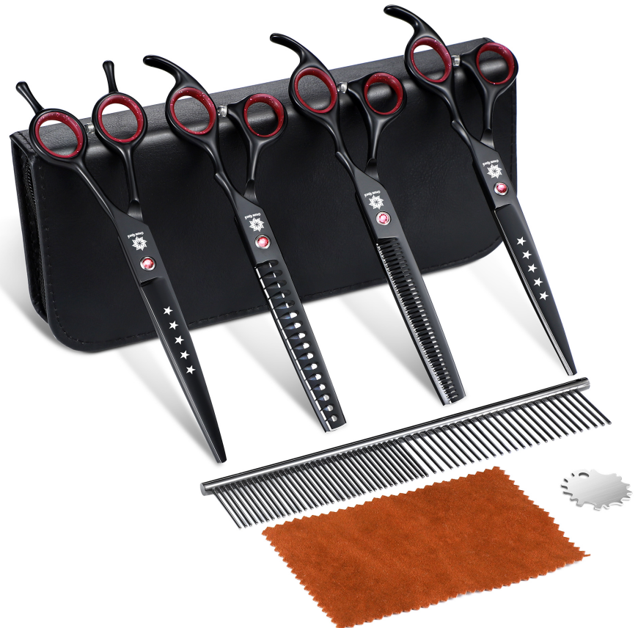 | CWJ02-Pink7Set-BBJ | 7in | B0DS1ZYQJJ | X004IQEFLD | 97.1 | 宠物剪大盒子 | 3 | 布 调节器 | 0.24 | 100.34 | 2 | 在售 | 40 | 472 | 7.08
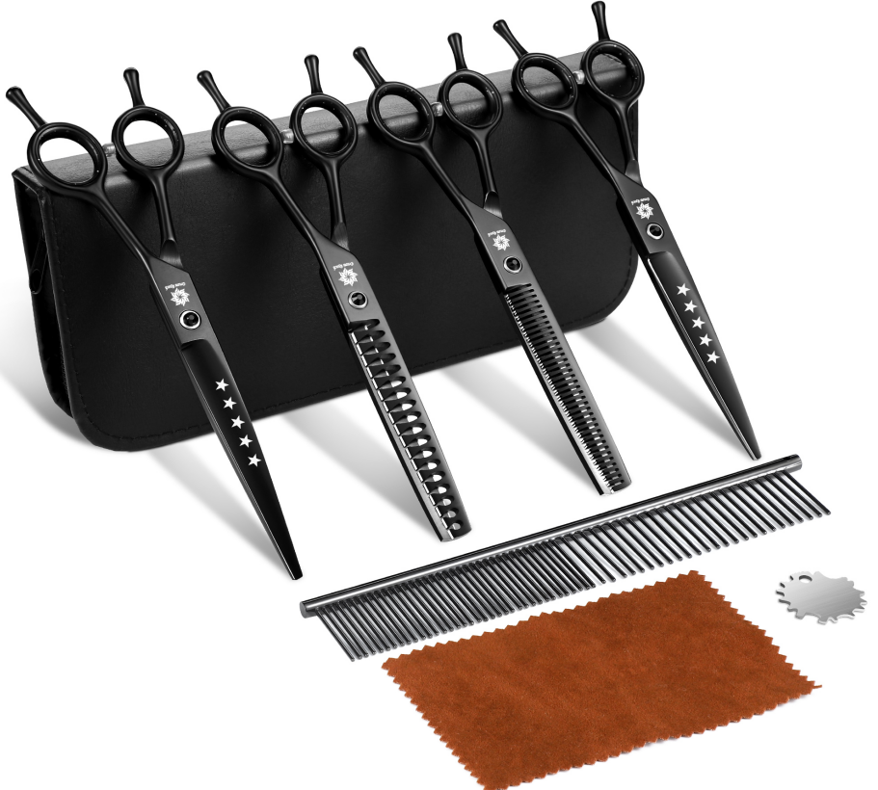 | CWJ02-Black7Set-BBJ | 7in | B0DS1ZND1W | X004IQ3JER | 83.1 | 宠物剪大盒子 | 3 | 布 调节器 | 0.24 | 86.34 | 2 | 在售 | 40 | 490.70 | 7.36
 | CWJ02-Black7.5Set-BBJ | 7.5in | B0DS2118ST | X004IQEHHF | 83.1 | 宠物剪大盒子 | 3 | 布 调节器 | 0.24 | 86.34 | 2 | 在售 | 40 | 482.27 | 7.23
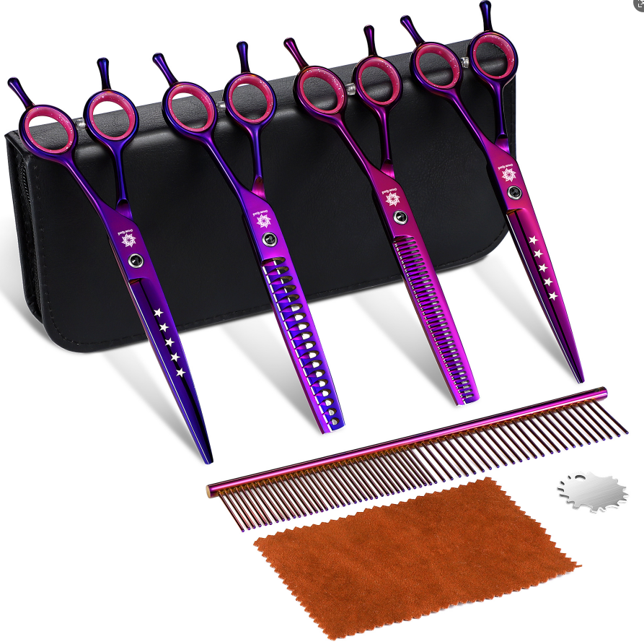 | CWJ02-Purple7Set-BBJ | 7in | B0DS217Z1J | X004IQ3I2P | 81.1 | 宠物剪大盒子 | 3 | 布 调节器 | 0.24 | 84.34 | 2 | 在售 | 40 | 470 | 7.05
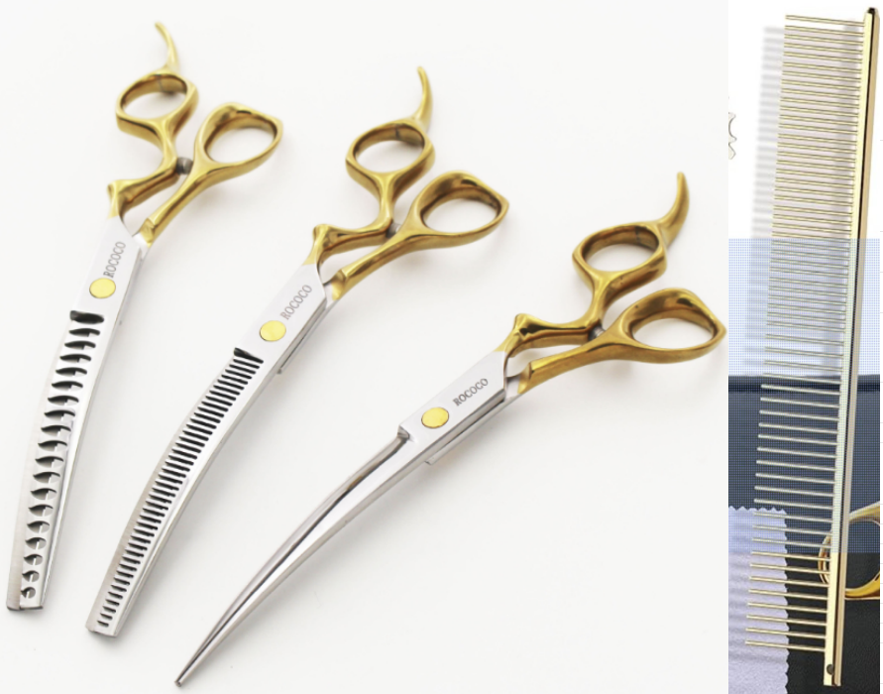 | CWJ03-Gold7Set-BBJ | 7in | B0F13PL6X3 | X004LQJXCV | -0.24 |  |  | 布 调节器， 梳子 | 0.24 | 0 | 2 | 新品 | 40 | 410.19 | 6.15
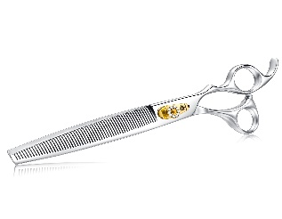 | 8FS01-BJ | 8in | B0F3C6WVTT | X004MQKWGV | 65 | 24.3*8.7*2.2 | 3 | 布 | 0.14 | 68.14 | 1 | 在售 | 40 | 170 | 2.55
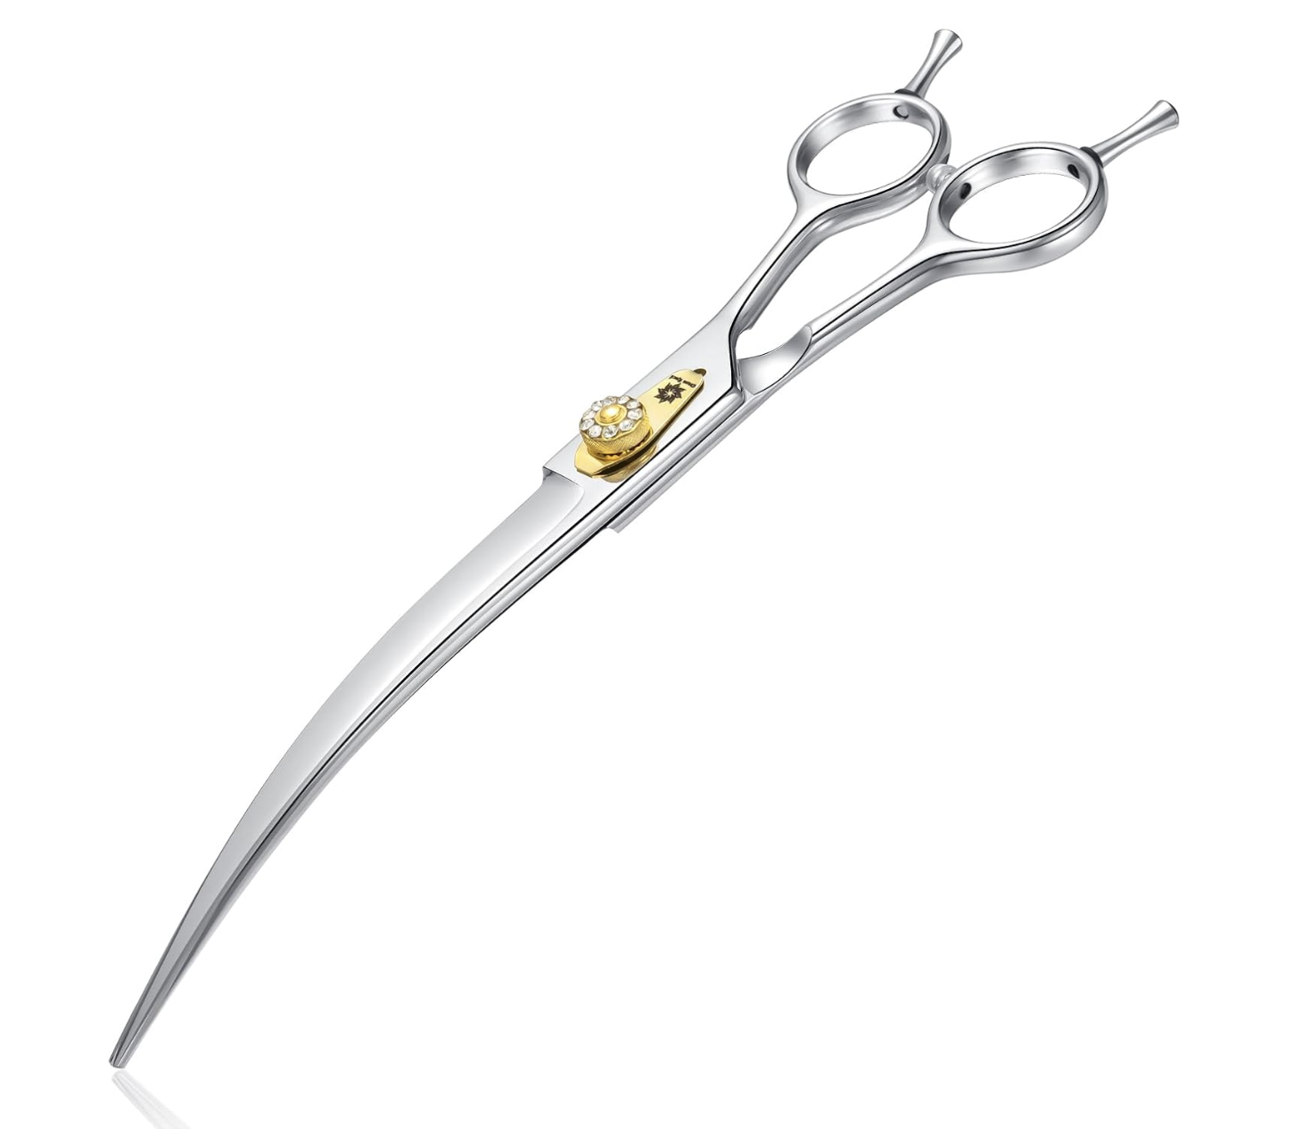 | 8FS02-BJ | 8in | B0F3C5KPND | X004MR0BJD | 65 | 24.3*8.7*2.2 | 3 | 布 | 0.14 | 68.14 | 1 | 在售 | 40 | 170 | 2.55
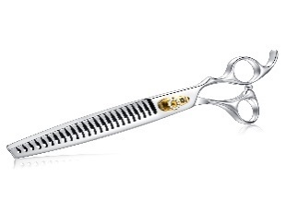 | 8FS03-BJ | 8in | B0F3C8PHFB | X004MR3HBR | 65 | 24.3*8.7*2.2 | 3 | 布 | 0.14 | 68.14 | 1 | 在售 | 40 | 170 | 2.55
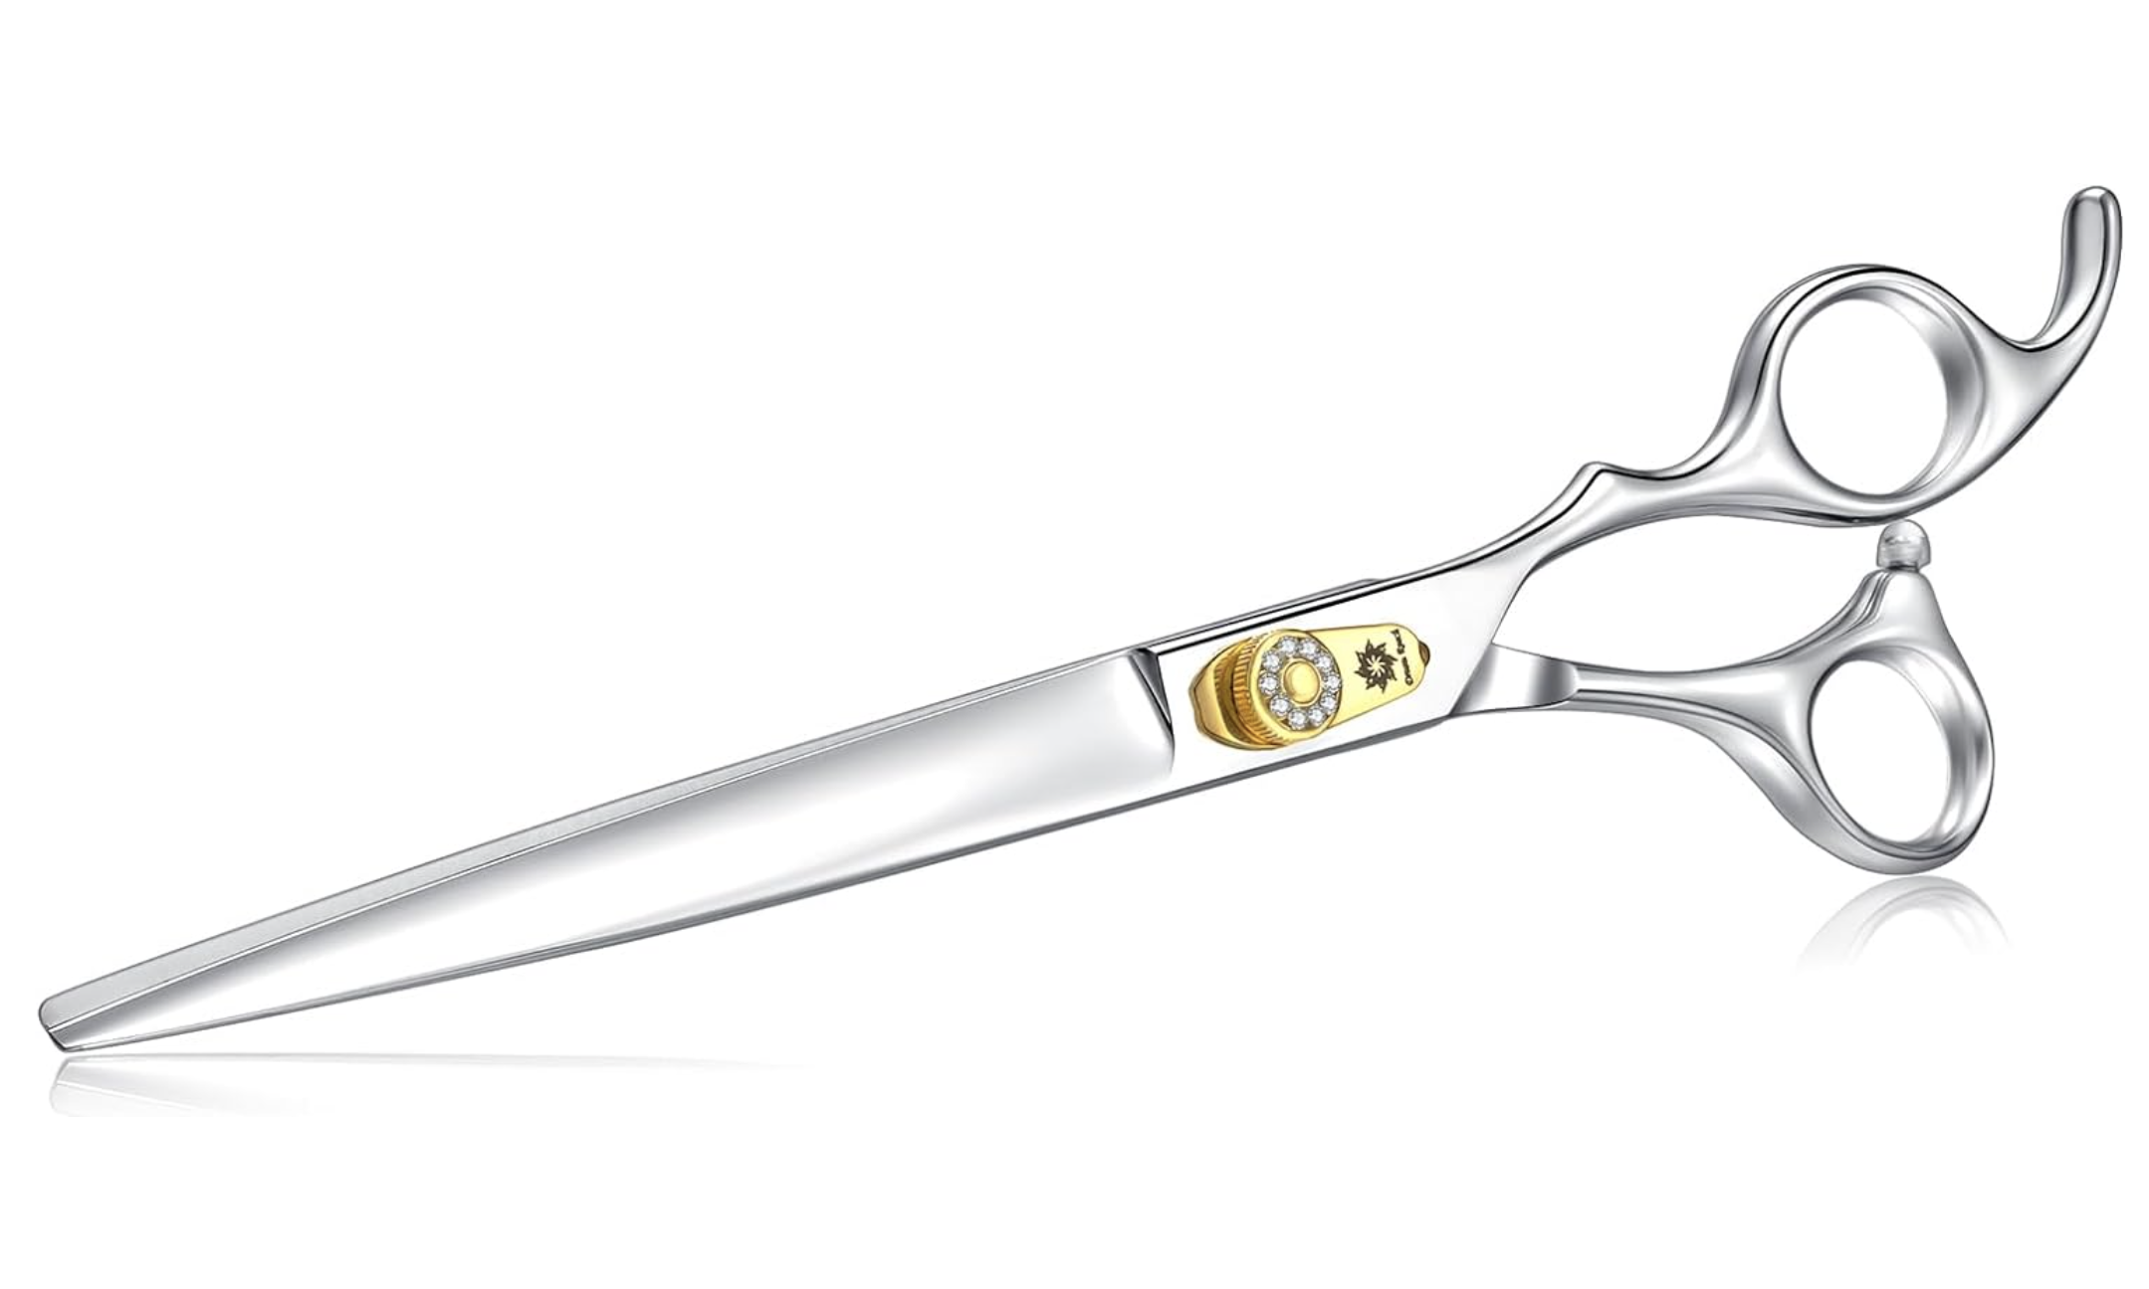 | 8FS04-BJ | 8in | B0F3CCYC7H | X004MR0DUZ | 60 | 24.3*8.7*2.2 | 3 | 布 | 0.14 | 63.14 | 1 | 在售 | 40 | 170 | 2.55

